Design
 | PHIẾU YÊU CẦU VÀ ĐIỀU XE TRANSPORTATION REQUEST
 | Mã nhân viên Employee ID | Họ tên Full name | Phòng ban Department | Ngày sử dụng Usage date | Mục đích Purposes | Giờ đi Departure time | Điểm đi Departure | Điểm đến Arrival | Thông tin xe Van information
 |  |  |  |  |  |  |  |  | (select from the list of van)
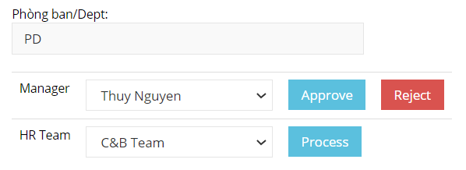

1 | Employee ID, tên, Phòng | Lấy trong bảng OL_User_Approver cho user chọn Filter theo Dept của User login
2 | User login | Submit request như TT ở view trên sau khi Submit gửi mail đến Manager
3 | Manager approve | Lấy trong OL_User_Approver và gửi mail cho HR sau khi approve
4 | HR Process
5 | Report | Đổ báo cáo ra excel theo 1 khoảng TG (từ ngày….đến ngày…..)
 | Notes:
 | Trên view thêm phần trạng thái phê duyệt của của Manager và HR
 | Dept nào nhìn thấy đề nghị của Dept đó trừ Admin & HR |  | Priviledge for each staff from difference department
 | HR Process xong xóa trên View |  | Set active = false
 | Data table
Tạo mới | HR_Tran_Van_MST | Thông tin lái xe và số xe --> VD: 29B-15289 - Nguyễn Văn Long - 0936123456 |  |  | HR_TEAM có quyền: Add/Change/Delete thông tin trong bảng này
Tạo mới | HR_Tran_Request | Ghi nhận các request và ngày giờ phê duyệt/xử lý
Đã có | TBL_SYSTEM | Lấy value3=HR_TEAM cho HR

